FullBridgeLLC
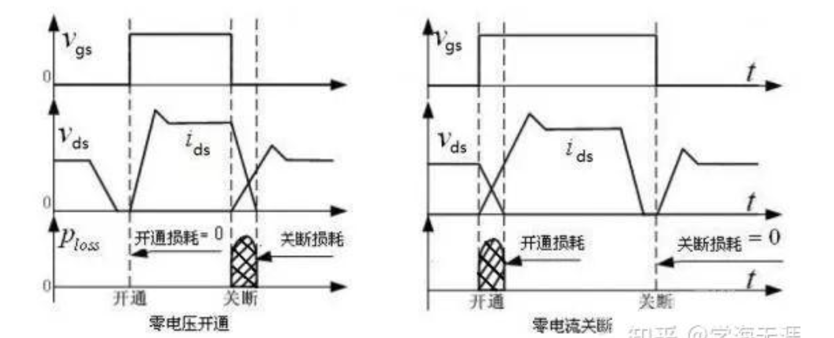
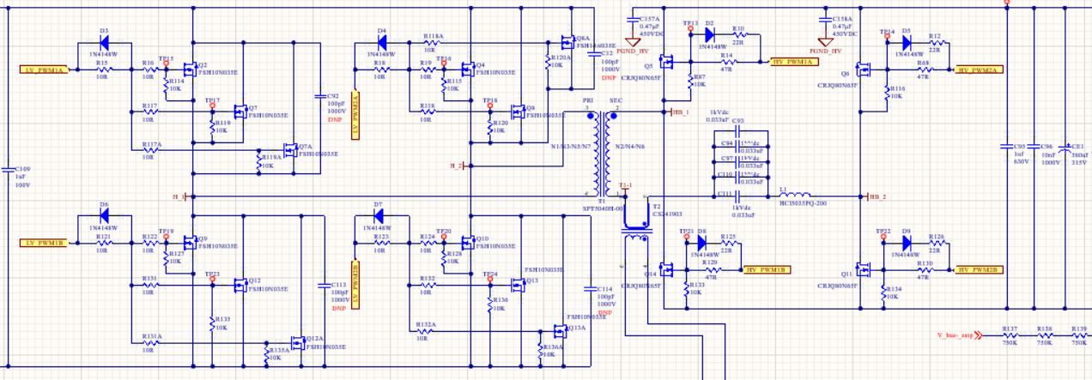
1.初级LV_PWM1A LV_PWM2B导通次级对应的Q6Q14导通 |  |  | reference link | https://zhuanlan.zhihu.com/c_1469297405468684288
2.进入死区时间-给结电容充放点，让管子能进入ZVS
3.初级LV_PWM1A LV_PWM2B导通次级对应的Q5Q11导通
4.进入死区时间-给结电容充放点，让管子能进入ZVS

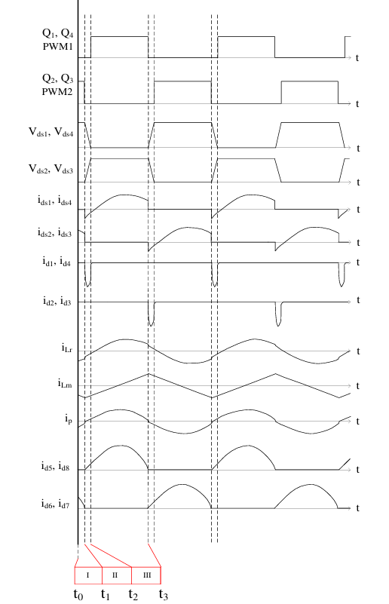

 | Mode1 | Q1/Q4导通、Q2/Q3关断时，励磁电流的路径为电源→Q1→Cr→Lr→Lm→Q4→电源，此时Cr充电。当Lr和Cr的谐振结束后，进入Mode ②。
 | Mode2 | 为了防止Q1/Q3和Q2/Q4同时导通（此时LLC相当于短路，大电流会烧坏MOSFET），在切换Leg的时候会特意设置一个延迟时间，这就是死区时间(Deadtime)，此时4个MOSFET均关断。在这期间，C1和C4开始充电，Vds1和Vds4升高；C2和C3开始放电，Vds2和Vds3下降。当C1~C4的充放电完成后，Vds1和Vds4升至电源电压，而Vds2和Vds3降至0V,当Q2/Q3导通时Vds2/Vds3均为0V，所以这是ZVS，MOS管实现软开.
 | Mode3 | Q2/Q3导通、Q1/Q4关断时，励磁电流的路径为电源→Q3→Lr→Lm→Cr→Q4→电源，此时Cr放电。当Lr和Cr的谐振结束后，进入Mode 4。
 | Mode4 | 为了防止Q1/Q3和Q2/Q4同时导通（此时LLC相当于短路，大电流会烧坏MOSFET），在切换Leg的时候会特意设置一个延迟时间，这就是死区时间(Deadtime)，此时4个MOSFET均关断。在这期间，C2和C3开始充电，Vds2和Vds3升高；C1和C4开始放电，Vds1和Vds4下降。当C1~C4的充放电完成后，Vds2和Vds3升至电源电压，而Vds1和Vds4降至0V,当Q2/Q3导通时Vds1/Vds4均为0V，所以这是ZVS，MOS管实现软开.

